記入例
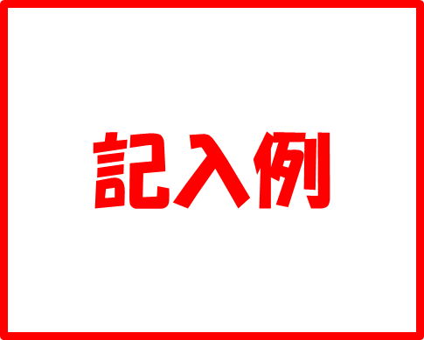
就労証明書
大磯町長 |  |  |  | 宛
 |  |  |  |  |  |  |  |  |  |  |  |  |  |  |  | 証明日 |  |  | 西暦 |  | 2023 |  | 年 | 10 |  | 月 | 3 |  | 日
 |  |  |  |  |  |  |  |  |  |  |  |  |  |  |  | 事業所名 |  |  |  | ○○株式会社
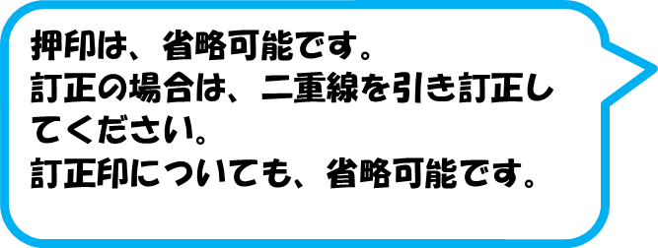
 |  |  |  |  |  |  |  |  |  |  |  |  |  |  |  | 代表者名 |  |  |  | 保育 太郎
 |  |  |  |  |  |  |  |  |  |  |  |  |  |  |  | 所在地 |  |  |  | 東京地○○区○○丁目○番○号
 |  |  |  |  |  |  |  |  |  |  |  |  |  |  |  | 電話番号 |  |  |  | 123 |  | ― | 456 |  |  | ― | 789
 |  |  |  |  |  |  |  |  |  |  |  |  |  |  |  | 担当者名 |  |  |  | 子育て 次郎
 |  |  |  |  |  |  |  |  |  |  |  |  |  |  |  | 記載者連絡先 |  |  |  | 987 |  | ― | 654 |  |  | ― | 321
下記の内容について、事実であることを証明いたします。
※本証明書の内容について、就労先事業者等に無断で作成し又は改変を行ったときには、刑法上の罪に問われる場合があります。

No. | 項目 |  | 記載欄
1 | 業種 |  | □ | 農業・林業 |  |  | □ | 漁業 |  |  | □ | 鉱業・採石業・砂利採取業 |  |  |  |  | □ | 建設業 |  | □ | 製造業 |  | □ | 電気・ガス・熱供給・水道業
 |  |  | ☑ | 情報通信業 |  |  | □ | 運輸業・郵便業 |  |  | □ | 卸売業・小売業 |  |  |  |  | □ | 金融業・保険業 |  |  |  |  | □ | 不動産業・物品賃貸業
 |  |  | □ | 学術研究・専門・技術サービス |  |  |  |  |  |  | □ | 宿泊業・飲食サービス業 |  |  |  |  | □ | 生活関連サービス業・娯楽業 |  |  |  |  |  | □ | 医療・福祉
［No.3］雇用開始日を必ず記入してください。
 |  |  | □ | 教育・学習支援業 |  |  |  | □ | 複合サービス事業 |  |  |  | □ | 公務 |  |  | □ | その他（ |  |  |  |  |  |  |  |  | ）
2 | フリガナ |  | ｵｵｲｿ ｳﾐﾀﾛｳ
 | 本人氏名 |  | 大磯 海太郎 |  |  |  |  |  |  |  |  |  |  |  |  |  |  |  |  |  | 生年 月日 |  | 1993 |  | 年 | 9 | 月 | 24 | 日
3 | 雇用(予定)期間等 |  | ☑ | 無期 | □ | 有期 | 期間 （無期の場合は雇用開始日のみ） |  |  |  |  |  |  | 2018 |  | 年 | 4 | 月 | 1 | 日 | ～ |  |  | 年 |  | 月 |  | 日
4 | 本人就労先事業所 |  | 名称 |  |  |  | ○○株式会社○○支店
 |  |  | 住所 |  |  |  | 平塚市○○町○丁目○番○号
［No.6］については、どちらか該当する項目を、すべて
記入してください。
5 | 雇用の形態 |  | ☑ | 正社員 |  | □ | パート・アルバイト |  |  |  | □ | 派遣社員 |  | □ | 契約社員 |  | □ | 会計年度任用職員 |  |  |  | □ | 非常勤・臨時職員 |  |  |  | □ | 役員
 |  |  | □ | 自営業主 |  | □ | 自営業専従者 |  |  |  | □ | 家族従業者 |  |  | □ | 内職 | □ | 業務委託 |  |  | □ | その他( |  |  |  |  |  |  | )
6 | 就労時間 (固定就労の場合) |  | 月 | 火 | 水 | 木 | 金 | 土 | 日 | 祝日 |  |  | 合計 時間 |  | 月間 |  | 165 |  | 時間 |  | 0 |  | 分 | （うち休憩時間 |  |  | 1200 |  | 分）
 |  |  | ☑ | ☑ | ☑ | ☑ | ☑ | ☑ | ☑ | □
 |  |  | 一月当たりの就労日数 |  |  |  |  |  | 月間 |  | 20 |  |  | 日 | 一週当たりの就労日数 |  |  |  |  |  | 週間 |  | 5 |  |  | 日
 |  |  | 平日 |  | 8 |  | 時 | 30 |  | 分 |  |  | ～ | 17 |  | 時 | 15 |  | 分 | （うち休憩時間 |  |  | 60 |  | 分）
 |  |  | 土曜 |  |  |  | 時 |  |  | 分 |  |  | ～ |  |  | 時 |  |  | 分 | （うち休憩時間 |  |  |  |  | 分）
直近３か月以内の３か月分の就労実績が無い場合は、見込みで３か月分を記入してください。
実績が［No.6］で記載した雇用契約上の就労日数および就労時間に比べて、明らかに少ない場合は、その理由を［No.14］に記入してください。多い場合は、記入不要です。
 |  |  | 日祝 |  |  |  | 時 |  |  | 分 |  |  | ～ |  |  | 時 |  |  | 分 | （うち休憩時間 |  |  |  |  | 分）
 | 就労時間 (変則就労の場合) |  | 合計時間 |  |  |  | □ | 月間 |  | □ | 週間 |  |  |  | 時間 |  |  |  | 分 | （うち休憩時間 |  |  |  |  | 分）
 |  |  | 就労日数 |  |  |  | □ | 月間 |  | □ | 週間 |  |  |  | 日
 |  |  | 主な就労時間帯 ・シフト時間帯 |  |  |  |  |  | 時 |  |  | 分 | ～ |  |  | 時 |  |  | 分 | （うち休憩時間 |  |  |  |  | 分）
7 | 就労実績 ※日数に有給休暇を含み、 時間数に休憩・残業時間を含む |  | 年月 |  | 2019 |  | 年 | 11 |  | 月 |  | 年月 |  | 2019 |  | 年 | 12 |  | 月 |  | 年月 |  | 2020 |  | 年 | 1 |  | 月
 |  |  | 20 |  | 日／月 |  | 175 |  | 時間／月 |  |  | 20 |  | 日／月 |  | 140 |  | 時間／月 |  |  | 19 |  | 日／月 |  | 131 |  | 時間／月
育児休業期間は、延長可能な最長の期間を記入してください。
8 | 産前･産後休業の取得 ※取得予定を含む |  | □ | 取得予定 |  | □ | 取得中
 |  |  | 期間 |  |  |  | 年 |  |  | 月 |  |  | 日 |  | ～ |  |  |  |  | 年 |  |  | 月 |  |  | 日
9 | 育児休業の取得 ※取得予定を含む |  | □ | 取得予定 |  | ☑ | 取得中 |  | □ | 取得済み
 |  |  | 期間 |  | 2021 |  | 年 | 9 | 月 | 28 | 日 | ～ | 2024 |  | 年 | 8 | 月 | 2 | 日
10 | 産休・育休以外の休業の 取得 |  | □ | 取得予定 |  | □ | 取得中 |  | □ | 取得済み |  | 理由
 |  |  | 期間 |  |  |  | 年 |  | 月 |  | 日 | ～ |  |  | 年 |  | 月 |  | 日
11 | 復職（予定）年月日 |  | ☑ | 復職予定 |  | □ | 復職済み |  |  | 2024 |  | 年 | 2 |  | 月 | 2 |  | 日
12 | 育児のための短時間 勤務制度利用有無 ※取得予定を含む |  | ☑ | 取得予定 |  | □ | 取得中 |  |  |  |  | 期間 |  | 2024 |  | 年 | 2 | 月 | 2 | 日 | ～ | 2024 |  | 年 | 3 | 月 | 31 | 日
各項目について、特記事項がある場合は、［No.14］に記入してください。
記入できない項目がある場合については、理由を［No.14］に記入してください。
［No.14］に書ききれない内容については、裏面に、内容・証明日・担当者氏名を記入してください。
 |  |  | 主な就労時間帯 ・シフト時間帯 |  |  |  | 9 |  | 時 | 0 |  | 分 | ～ | 16 |  | 時 | 30 |  | 分 | （うち休憩時間 |  |  | 60 |  | 分）
13 | 保育士等としての勤務実態の有無 |  | □ | 有 | □ | 有（予定） |  | ☑ | 無
14 | 備考欄

[No.3]の雇用期間について、「有期」に記入した場合、該当する項目に記入してください。
追加的記載項目欄
15 | 通勤手段 |  | ☑ | 電車 |  | ☑ | バス |  | □ | 自動車 |  | □ | 徒歩 |  | □ | 自転車 |  | □ | その他（ ）
16 | 雇用期間が有期の場合 満了後の更新の有無 |  | □ | 有（見込み） |  |  | □ | 無 | □ | 未定 |  | ※「無」または「未定」として、後日「更新」となった場合は、 再度就労証明書の提出が必要です。
 |  |  |  |  |  |  |  |  |  |  |  |  |  |  |  |  |  |  |  |  |  |  |  | （※事業者記入欄はここまで）
保護者記載欄
児童名 |  | 大磯 夢太郎 |  | 生年月日 |  |  | 2021 |  | 年 | 8 |  | 月 | 3 |  | 日 | 本人との続柄 |  |  |  | ☑ | 子 | □ | その他 | ( |  |  |  |  | )
施設・事業所等の利用状況等 |  |  |  |  |  | （ |  |  |  |  |  |  |  |  | ） |  |  | ( | ◆◆保育園 |  |  |  |  |  |  |  |  |  | )
※就労証明書様式の記載要領は当BOOKの「記載要領」シートを参照してください。

